Partie II
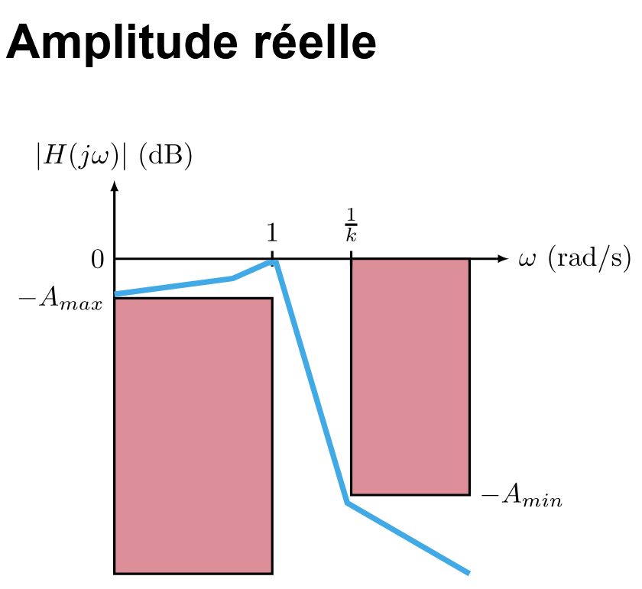
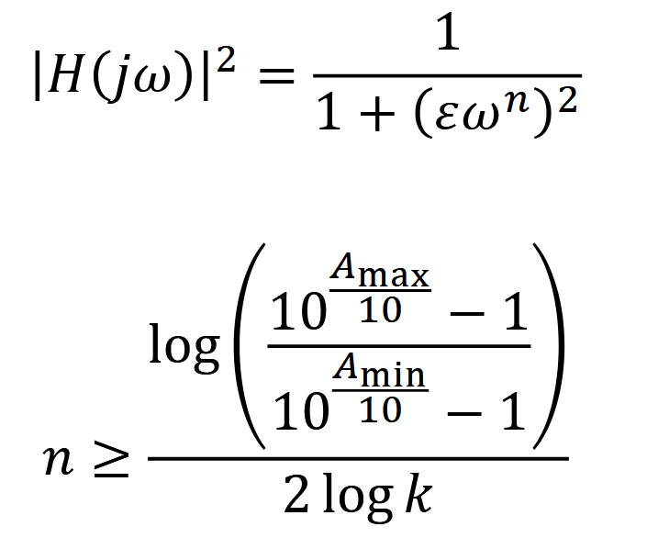
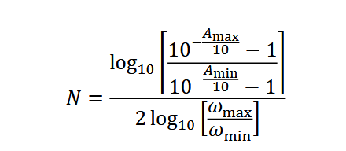
N = | 15

On doit avoir : |  | H_max = | -7.5
 |  | f_c = | 15000 | Hz
 | Largeur de plage de transition |  | 6750 | Hz
 |  | A_max | 3 | dB
 |  | A_min | >= | 10 | dB

A savoir: |  | k | 0.69 |  | modif PO | k est sans unité, c'est un ratio
 |  | w_min | 136659.28 | rad/s
 |  | w_max | 94247.78 | rad/s
 |  | A_min_choisis | 10 | dB
 |  | epsilon | 0.99762834511

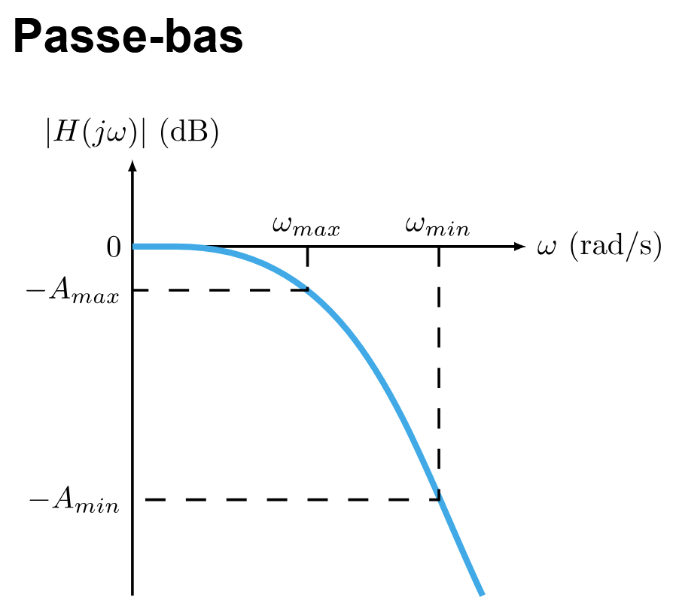
calculc de n : |  | n >= | 2.9631182642
 | donc (degré): | n = | 3

Gain : |  | |H(wj)|^2 = | 1
 | avec w = | 0 | rad/s

Polynome | s= |  | 1 | s*= | 0
Fonction normalisé

